CollectiveAccess
Image | Object | Description | Date
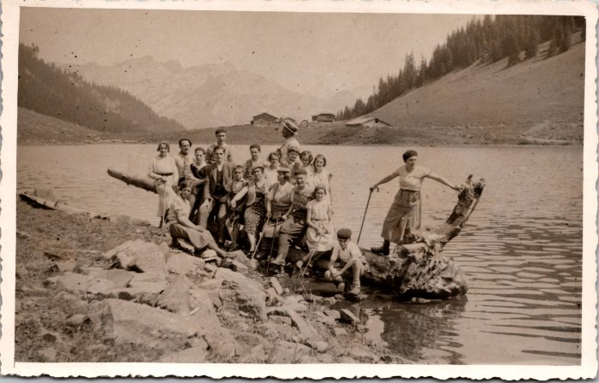 | Photo de groupe au lac de Gers -1934 (2-1616) | Photo de groupe au lac de Gers le 21 aout 1934
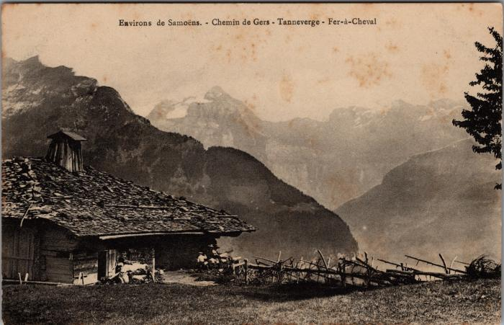 | Sur le chemin de Gers (2-3763) | Sur le chemin de Gers

